Main Tables
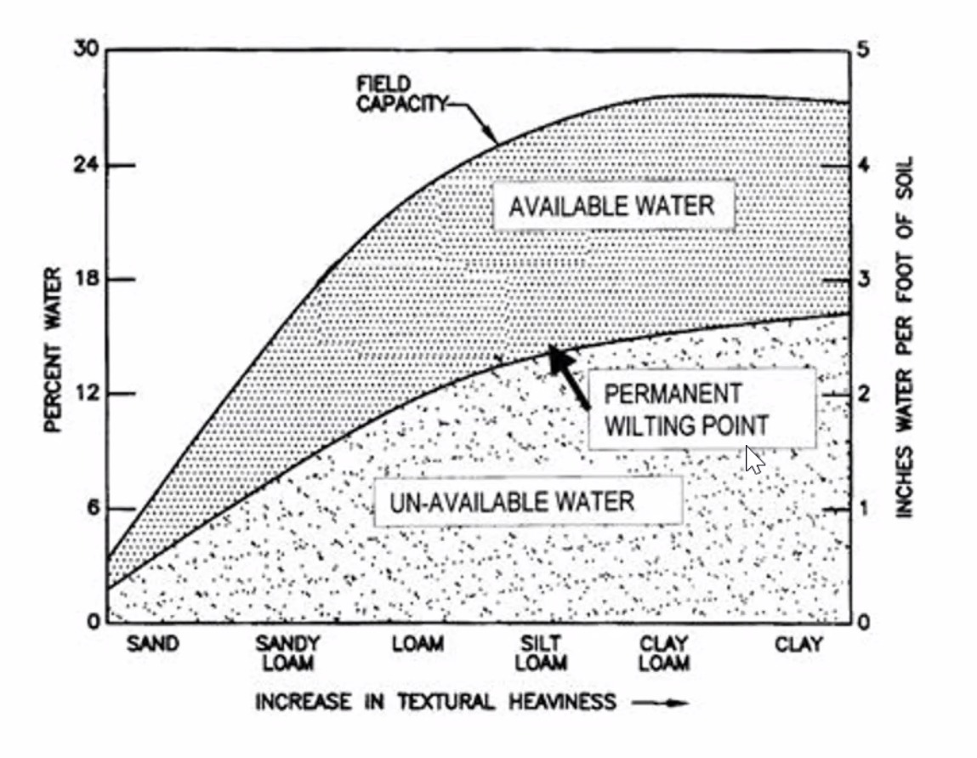
Irregation Chart
Birebir Kopyası

Soil | Sand | Sandy Loam | Loam | Silt L. | Clay L. | Clay
Nem | 6 | 15 | 21 | 24 | 26 | 25
Available Water | 1.1 | 2.7 | 3.7 | 4.2 | 4.5 | 4.3
Nem | 3 | 8 | 12 | 14 | 15 | 17
Un-Available Water | 0.5 | 1.2 | 2 | 2.4 | 2.6 | 2.8

Table 1
 | Inch Avaible | Inc UnAvaible | Precent Avaible Water | Per UnAvaible Water
Sand | 0 | 0 | 5 | 3
Sandy Loam |  |  | 12 | 4
Loam |  |  | 18 | 5
Silt L. |  |  | 24 | 10
Clay L. |  |  | 28 | 11
Clay | 8 | 8 | 80 | 50

Table 1
Soil | Sand | Sandy Loam | Loam | Silt L. | Clay L. | Clay
Precent Avaible Water | 5 | 12 | 18 | 24 | 28 | 80 | http://soilquality.org.au/factsheets/water-availability
Inch Avaible | 0 |  |  |  |  | 8
Per UnAvaible Water | 3 | 4 | 5 | 10 | 11 | 50
Inc UnAvaible | 0 |  |  |  |  | 8

Table 2
 | Inch Avaible | Inc UnAvaible | Precent Avaible Water | Per UnAvaible Water
Sand | 0 | 0 | 5 | 3
Sandy Loam |  |  | 12 | 4
Loam |  |  | 18 | 5
Silt L. |  |  | 24 | 10
Clay L. |  |  | 28 | 11
Clay | 8 | 8 | 80 | 50

Table 2
Soil | Sand | Sandy Loam | Loam | Silt L. | Clay L. | Clay
Precent Avaible Water | 5 | 12 | 18 | 24 | 28 | 80
Inch Avaible | 0 |  |  |  |  | 8
Per UnAvaible Water | 3 | 4 | 5 | 10 | 11 | 50
Inc UnAvaible | 0 |  |  |  |  | 8

Table 3
 | Inch Avaible | Inc UnAvaible | Precent Avaible Water | Per UnAvaible Water
Sand | 0 | 0 | 5 | 3
Sandy Loam |  |  | 12 | 4
Loam |  |  | 18 | 5
Silt L. |  |  | 24 | 10
Clay L. |  |  | 28 | 11
Clay | 8 | 8 | 70 | 50

Table 3
Soil | Sand | Sandy Loam | Loam | Silt L. | Clay L. | Clay
Precent Avaible Water | 5 | 12 | 18 | 24 | 28 | 70
Inch Avaible | 0 |  |  |  |  | 8
Per UnAvaible Water | 3 | 4 | 5 | 10 | 11 | 50
Inc UnAvaible | 0 |  |  |  |  | 8

Table 4
 | Inch Avaible | Inc UnAvaible | Precent Avaible Water | Per UnAvaible Water
Sand | 0 | 0 | 5 | 3
Sandy Loam |  |  | 12 | 4
Loam |  |  | 18 | 5
Silt L. |  |  | 24 | 10
Clay L. |  |  | 28 | 11
Clay | 8 | 8 | 60 | 50

Table 4
Soil | Sand | Sandy Loam | Loam | Silt L. | Clay L. | Clay
Precent Avaible Water | 5 | 12 | 18 | 24 | 28 | 60
Inch Avaible | 0 |  |  |  |  | 8
Per UnAvaible Water | 3 | 4 | 5 | 10 | 11 | 50
Inc UnAvaible | 0 |  |  |  |  | 8

Table 5
 | Inch Avaible | Inc UnAvaible | Precent Avaible Water | Per UnAvaible Water
Sand | 0 | 0 | 5 | 3
Sandy Loam |  |  | 12 | 4
Loam |  |  | 18 | 5
Silt L. |  |  | 24 | 10
Clay L. |  |  | 28 | 11
Clay | 8 | 8 | 50 | 50

Table 5
Soil | Sand | Sandy Loam | Loam | Silt L. | Clay L. | Clay
Precent Avaible Water | 5 | 12 | 18 | 24 | 28 | 50
Inch Avaible | 0 |  |  |  |  | 8
Per UnAvaible Water | 3 | 4 | 5 | 10 | 11 | 50
Inc UnAvaible | 0 |  |  |  |  | 8

Table 6
 | Inch Avaible | Inc UnAvaible | Precent Avaible Water | Per UnAvaible Water
Sand | 0 | 0 | 5 | 3
Sandy Loam |  |  | 12 | 4
Loam |  |  | 18 | 5
Silt L. |  |  | 24 | 10
Clay L. |  |  | 28 | 11
Clay | 8 | 8 | 40 | 50

Table 6
Soil | Sand | Sandy Loam | Loam | Silt L. | Clay L. | Clay
Precent Avaible Water | 5 | 12 | 18 | 24 | 28 | 40
Inch Avaible | 0 |  |  |  |  | 8
Per UnAvaible Water | 3 | 4 | 5 | 10 | 11 | 50
Inc UnAvaible | 0 |  |  |  |  | 8

Table 7
 | Inch Avaible | Inc UnAvaible | Precent Avaible Water | Per UnAvaible Water
Sand | 0 | 0 | 5 | 3
Sandy Loam |  |  | 12 | 4
Loam |  |  | 18 | 5
Silt L. |  |  | 24 | 10
Clay L. |  |  | 28 | 11
Clay | 8 | 8 | 45 | 50

Table 7
Soil | Sand | Sandy Loam | Loam | Silt L. | Clay L. | Clay
Precent Avaible Water | 5 | 12 | 18 | 24 | 28 | 45
Inch Avaible | 0 |  |  |  |  | 8
Per UnAvaible Water | 3 | 4 | 5 | 10 | 11 | 50
Inc UnAvaible | 0 |  |  |  |  | 8

Table 8
 | Inch Avaible | Inc UnAvaible | Precent Avaible Water | Per UnAvaible Water
Sand | 0 | 0 | 5 | 3
Sandy Loam |  |  | 12 | 4
Loam |  |  | 18 | 5
Silt L. |  |  | 24 | 10
Clay L. |  |  | 28 | 11
Clay | 8 | 8 | 546 | 50

Table 8
Soil | Sand | Sandy Loam | Loam | Silt L. | Clay L. | Clay
Precent Avaible Water | 5 | 12 | 18 | 24 | 28 | 546
Inch Avaible | 0 |  |  |  |  | 8
Per UnAvaible Water | 3 | 4 | 5 | 10 | 11 | 50
Inc UnAvaible | 0 |  |  |  |  | 8

Table 9
 | Inch Avaible | Inc UnAvaible | Precent Avaible Water | Per UnAvaible Water
Sand | 0 | 0 | 5 | 3
Sandy Loam |  |  | 12 | 4
Loam |  |  | 18 | 5
Silt L. |  |  | 24 | 10
Clay L. |  |  | 28 | 11
Clay | 8 | 8 | 89 | 50

Table 9
Soil | Sand | Sandy Loam | Loam | Silt L. | Clay L. | Clay
Precent Avaible Water | 5 | 12 | 18 | 24 | 28 | 89
Inch Avaible | 0 |  |  |  |  | 8
Per UnAvaible Water | 3 | 4 | 5 | 10 | 11 | 50
Inc UnAvaible | 0 |  |  |  |  | 8

Table 10
 | Inch Avaible | Inc UnAvaible | Precent Avaible Water | Per UnAvaible Water
Sand | 0 | 0 | 5 | 3
Sandy Loam |  |  | 12 | 4
Loam |  |  | 18 | 5
Silt L. |  |  | 24 | 10
Clay L. |  |  | 28 | 11
Clay | 8 | 8 | 60 | 50

Table 10
Soil | Sand | Sandy Loam | Loam | Silt L. | Clay L. | Clay
Precent Avaible Water | 5 | 12 | 18 | 24 | 28 | 60
Inch Avaible | 0 |  |  |  |  | 8
Per UnAvaible Water | 3 | 4 | 5 | 10 | 11 | 50
Inc UnAvaible | 0 |  |  |  |  | 8

